상품제안서
비즈 듀얼미니 보조배터리 | 상품코드: S30005

 |  |  |  |  |  |  | 02-713-8555 | www.synergygift.co.kr
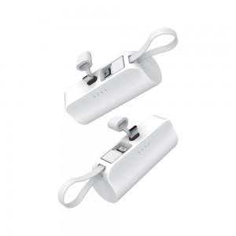

【상세/제작정보】

【인쇄/포장옵션】 | 레이저, 풀칼라 / 포장불가능

【공급단가】 | 수량 | 100~ | 200~ | 400~ | 600~ | 1,000~
*VAT별도 | 단가 | 7,150원 | 6,890원 | 6,620원 | 6,360원 | 6,200원

【상품 URL】 | https://www.synergygift.co.kr:443/src/goods_detail.php?gdno=30005

